Tabelle1
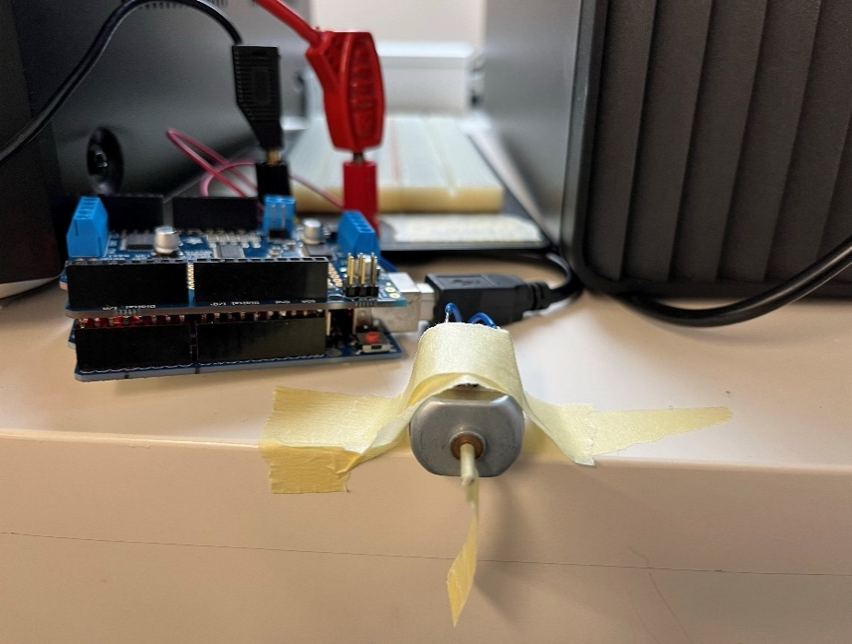
Exp. 1
Cutoff Geschwindigkeit
 | v1 | v2 | v3 |  | total
20
21
22
23 |  |  |  |  |  |  |  | Motorconnectors
24 |  |  |  |  |  |  | Power Input
25

Exp. 2
Duty Cycle

Speisungsspannung |  | 12.17 |  | Spannung bei Power-Input Motorshield

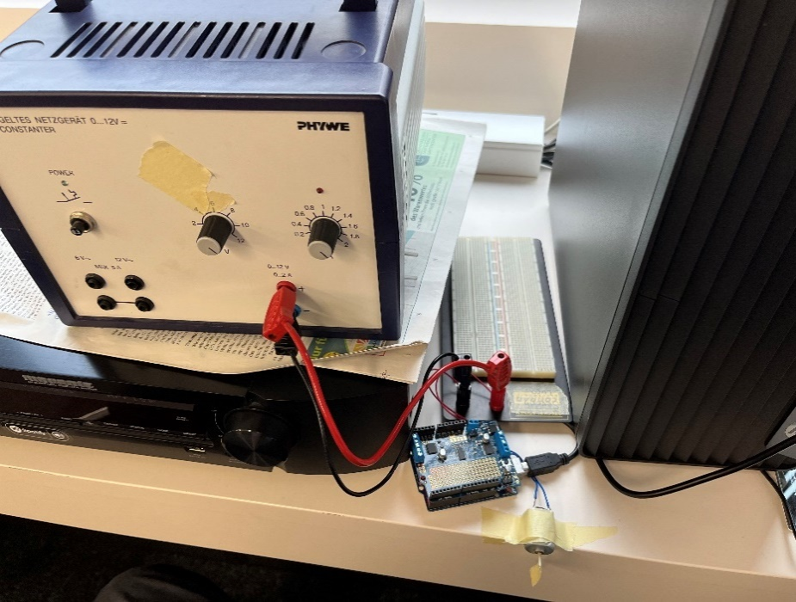
Duty Cycle über Speed
Speed-Wert | Gemessene Spannung | Duty-Cycle |  | Spannung bei connectors zu Motor
0 | 0 | 0
63 | 2.97 | 24.404272802
127 | 5.95 | 48.890714873
191 | 8.98 | 73.788003287
255 | 11.96 | 98.274445357

Exp. 3
Anfahrkurve

24 |  | Frame-N° | Angle (deg) | Angle (rad) | deltas (rad) | omega (rad/frame)
 |  | 0 | 0 | 0 | 0 | 0
 |  | 5 | 0.67 | 0.011693705988 | 0.011693705988 | 0.0023387411977
 |  | 10 | 16.17 | 0.28221974005 | 0.27052603406 | 0.054105206812
 |  | 15 | 80.99 | 1.4135421612 | 1.1313224211 | 0.22626448423
 |  | 20 | 133.14 | 2.3237313661 | 0.91018920492 | 0.18203784098
Winkelgeschwindigkeit über Framenummer
 |  | 25 | 193.85 | 3.383320755 | 1.0595893889 | 0.21191787778
 |  | 30 | 277.52 | 4.8436377401 | 1.4603169851 | 0.29206339703
Winkelposition über Framenummer
 |  | 35 | 360.37 | 6.2896430254 | 1.4460052853 | 0.28920105706
 |  | 40 | 453.25 | 7.9107048347 | 1.6210618093 | 0.32421236185
 |  | 45 | 533.13 | 9.3048738412 | 1.3941690065 | 0.2788338013
 |  | 50 | 627.25 | 10.947577733 | 1.642703892 | 0.3285407784

24 |  | Frame-N° | Angle(deg) | Angle(rad)
 |  | 0 | 0 | 0
 |  | 5 | 6.14 | 0.10716321607
 |  | 10 | 16.66 | 0.29077185338
 |  | 15 | 32.41 | 0.56566121057
 |  | 20 | 91.33 | 1.5940092058
 |  | 25 | 161.12 | 2.8120744908
 |  | 30 | 249.68 | 4.3577380764
 |  | 35 | 351.97 | 6.1430353682
 |  | 40 | 453.05 | 7.9072141762
 |  | 45 | 555.81 | 9.7007145155
 |  | 50 | 668.63 | 11.669794978

30 |  | Frame-N° | Angle(deg) | Angle(rad)
 |  | 0 | 0 | 0
 |  | 5 | 1.3 | 0.022689280276
 |  | 10 | 11.1 | 0.19373154697
 |  | 15 | 55.6 | 0.97040306411
 |  | 20 | 140.45 | 2.4513149344
 |  | 25 | 246.02 | 4.2938590258
 |  | 30 | 355.44 | 6.2035982933
 |  | 35 | 485.6 | 8.4753188477
 |  | 40 | 631.14 | 11.015471041
 |  | 45 | 786.85 | 13.733123219
 |  | 50 | 926.61 | 16.172395382

30 |  | Frame-N° | Angle(deg) | Angle(rad)
 |  | 0 | 0 | 0
 |  | 5 | 7.12 | 0.12426744274
 |  | 10 | 34.98 | 0.61051617235
 |  | 15 | 96.64 | 1.6866861891
 |  | 20 | 185.78 | 3.2424726844
 |  | 25 | 310.74 | 5.4234361176
 |  | 30 | 440.95 | 7.6960293367
 |  | 35 | 573.95 | 10.017317242
 |  | 40 | 768 | 13.404128655
 |  | 45 | 907.11 | 15.832056178
 |  | 50 | 1074.52 | 18.753911879

35

35

